Biyokimya
Numune Adı | CREA | MP
1 | 187.64 | 60.61 | Kullanılan cihaz: Mindray marka BS300 model tam otomatik biyokimya cihazı
2 | 85.47 | 46.98
3 | 90.2 | 59.42 | CREA: Creatinin
4 | 87.08 | 61.77 | MP: Mıcro Proteın
5 | 44.6 | 47.26
6 | 163.31 | 66.49
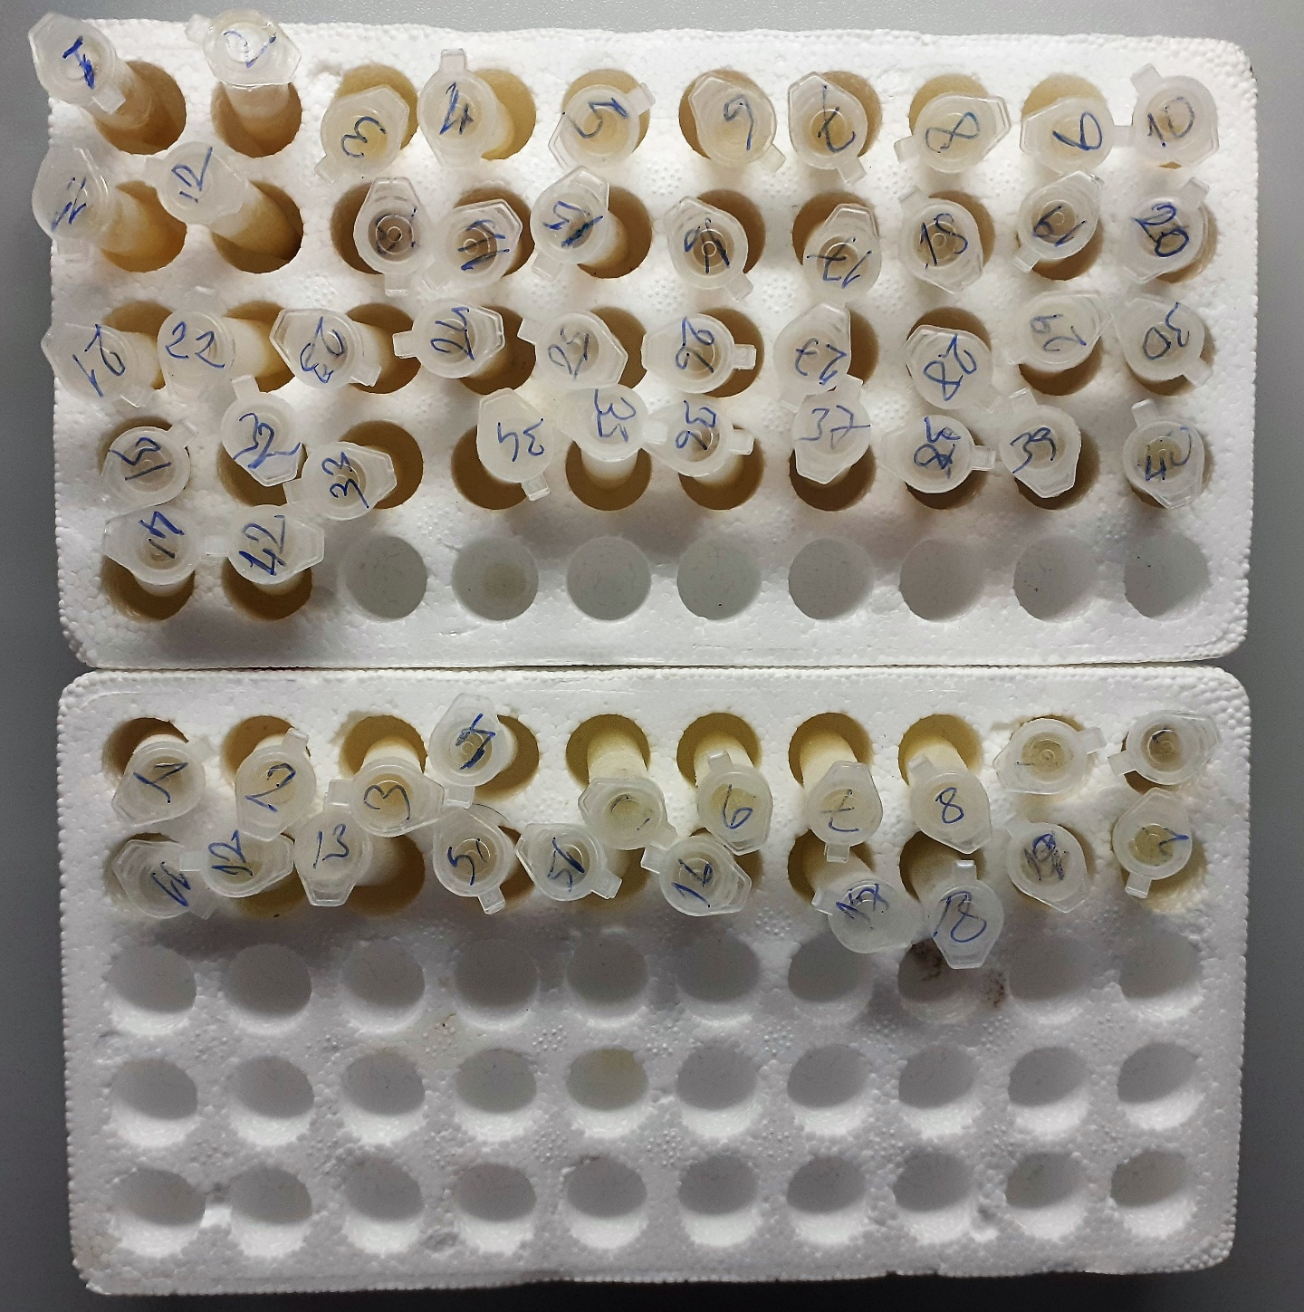
7 | 89.12 | 59.84
8 | 25.97 | 21.55
9 | 27.61 | 19.68
10 | 151.27 | 78.55
11 | 144.71 | 74.69
12 | 89 | 71.21
13 | 161.34 | 67.45
14 | 182.88 | 70.98
15 | 176.18 | 65.63
16 | 172.3 | 65.55
17 | 159.21 | 58.85
18 | 142.56 | 58.66
19 | 143.57 | 60.13
20 | 118.55 | 55.79
21 | 115.9 | 52.93
22 | 124.44 | 55.46
23 | 138.29 | 60.64
24 | 117.62 | 57.73
25 | 134.32 | 55.08
26 | 137.41 | 56.62
27 | 140.69 | 57.59
28 | 144.44 | 60.23
29 | 121.89 | 57.61
30 | 125.81 | 57.06
31 | 77.65 | 63.37
32 | 82.31 | 68.24
33 | 102.32 | 71.04
34 | 125.22 | 66.95
35 | 93.46 | 67.15
36 | 106.57 | 65.01
37 | 109.77 | 67.86
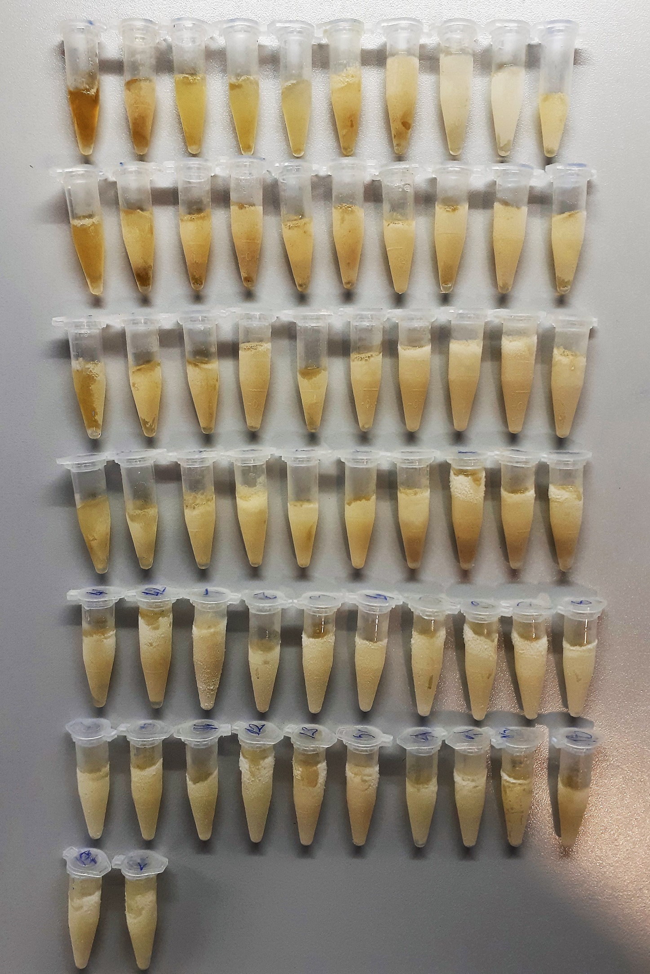
38 | 105.47 | 66.8
39 | 117.65 | 61.85
40 | 108.65 | 64.1
41 | 85.24 | 29.85
42 | 107.42 | 44.46
43 | 75.19 | 52.04
44 | 52.65 | 19.85
45 | 54.7 | 27.29
46 | 66.73 | 32.55
47 | 49.35 | 23.22
48 | 49.72 | 27.54
49 | 44.43 | 39.97
50 | 34.76 | 36.68
51 | 32.25 | 28.84
52 | 62.06 | 27.2
53 | 54.8 | 32.84
54 | 35.09 | 28.03
55 | 59.99 | 61.46
56 | 82.7 | 65.85
57 | 48.94 | 28.07
58 | 56.64 | 67.22
59 | 55.23 | 34.94
60 | 58.47 | 43.32
61 | 35.34 | 19.56
62 | 30.05 | 56.43

